DNS na propagaci
Dodávky na propagaci -04-2025
Kód | Položka | Minimální požadované specifikace | Počet ks | Počet potisků/výšivek na 1 ks | Barevnost potisků/výšivek | Rozměr a popis potisku/výšivky | Cena za 1 jednotku bez DPH | Celková nabídková cena za položku bez DPH | Předpokládaná hodnota | Žadatel o položku | Příkazce operace | Zakázka | Pracoviště | Místo doručení; kontakní osoba | Poznámka
1 | Balzám na rty, obr.1 | Bezbarvý balzám na rty ve formě tyčinky, obal modrý, rozměry cca 7 cm (výška) x 1,8 cm (průměr), potisk dle zadání, trvanlivost min. 12 měsíců od dodání na UHK | 200 | 2 | černá barva | logo se zkratkou FIM UHK (výška cca 7mm), logo Funded by the European Union (výška 7mm) |  | - Kč | 30,000.00 Kč | E. Pospíchalová | prof. Klímová | 4470 | 2900 | Fakulta informatiky a managementu, Hradecká 1249/6, Hradec Králové
2 | Gel na ruce, obr. 2 | dezinfekční gel na ruce s vitamínem E, 0,01 l, Druh tisku: samolepka | 100 | 2 | FIM - cyan + černá barva | logo se zkratkou FIM UHK (výška 1,3 cm), logo Funded by the European Union (1 cm) |  | - Kč
3 | Kapesníčky papírové | balení 10 papírových kapesníků - barva bílá | 400 | 2 | barevné logo FIM a Erasmus | Logo FIM v AJ + Funded by the European Union |  | - Kč
4 | Reflective reflexní páska, modrá, obr. 3 | Ohebná a nastavitelná reflexní páska | 300 | 2 | černá barva | tampónový tisk - logo FIM v AJ + Funded by the European Union |  | - Kč
5 | Linear pravítko, transparentní, obr. 4 | 15 cm plastové pravítko s lupou. | 300 | 2 | FIM - cyan + černá barva | logo FIM UHK + Funded by the European Union |  | - Kč
6 | Kovová psací souprava, obr. 5 | kuličkové pero a roller (nebo kuličkové pero a mikrotužka) v elegantní dřevěné dárkové krabičce o rozměrech cca 17x6cm, modrá náplň | 50 | 4 | cyan+černá nebo bílá, dle barvy krabičky a per | logo FIM UHK v AJ v plném znění (výška 1,3 cm), logo Funded by the European Union (výška 1 cm), obě umístěná na přední straně krabičky nad sebou, logo se zkratkou FIM UHK na peru a na tužce |  | - Kč |  |  |  |  |  |  | dle bodu 10 Výzvy k podání nabídek požadován vzorek
7 | PLASTER náplast v pouzdře, 5 ks, modrá, obr. 6 | Plastové pouzdro s 5 náplastmi, rozměry 4 x 10,1 x 0,9 cm. | 100 | 2 | černá barva | logo FIM v AJ + Funded by the European Union |  | - Kč
 |  |  |  |  |  | Celková nabídková cena za veřejnou zakázku bez DPH |  |  | 0.00Kč

 | Obr.1 |  |  | Obr. 4

 |  |  |  |  |  |  |  |  |  | FIM Blue
 |  |  |  |  |  |  |  |  |  | PANTONE: Process Cyan C/U
 |  |  |  |  |  |  |  |  |  | CMYK: 100–0–0–0
 |  |  |  |  |  |  |  |  |  | RGB: 0–159–223
 |  |  |  |  |  |  |  |  |  | RGB HEX: #009fdf
 |  |  |  |  |  |  |  |  |  | RAL: 5015

 | Obr.2
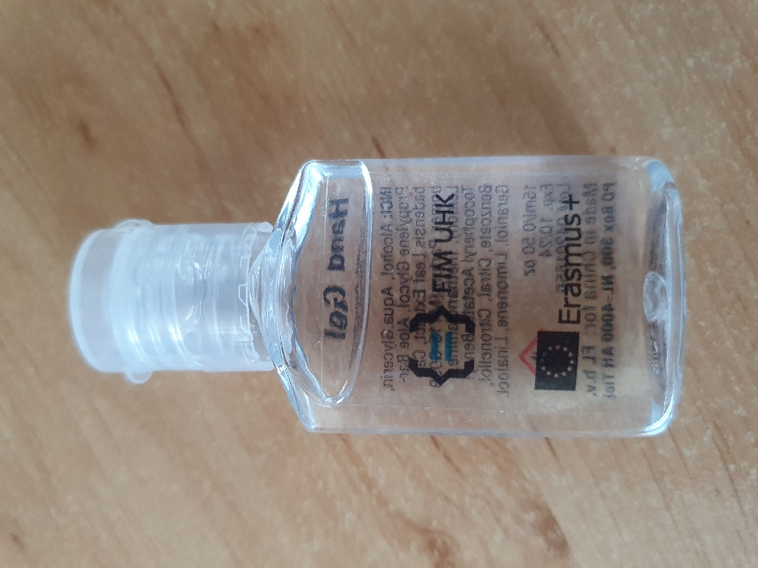
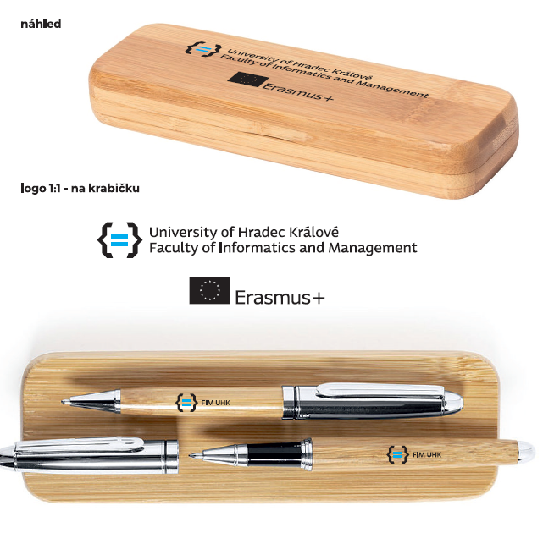
 |  |  |  | Obr. 5
 |  |  |  |  |  |  |  | NOVÁ LOGA ERASMUS - použít ten typ, který bude pro daný rozměr předmětu lepší

fim.uhk.cz/hed

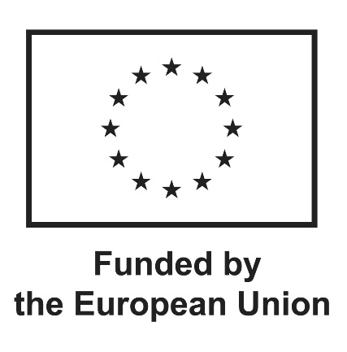
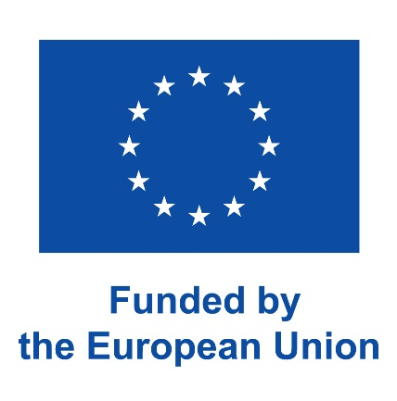

 | Obr.3
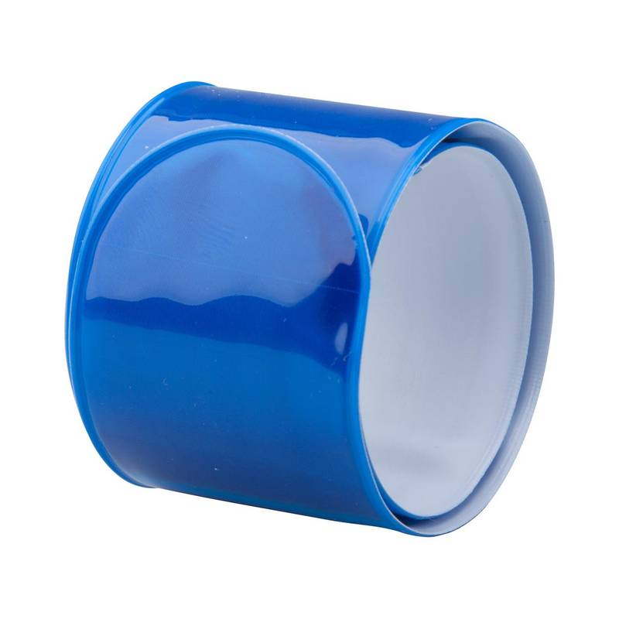

 |  |  |  | Obr. 6
